NEQ-FWK-Tabellenvergleich
Kunden- und Umweltnutzen im Vergleich

mm, m3, €, | NEQ-FACHWERKKRAN (NEQ-FWK) | Zweiträgerlaufkran (ZLK) | Einträgerlaufkran (ELK)

Hubhöhe = freie Durchfahrt, max. UK-Kranbrücke od. Hakenhöhe (ELK) in mm | 8,000 | 8,000 | 8,000
Spannweite (mm) | 23,655 | 23,655 | 23,655
Hublast (t) | 6.3 | 6.3 | 6.3
* Hallenbeispiel für Volumsberechnung: 24 x 60 m

erford. Hallenhöhe (lichte innere Höhe) | 9,000 | 9,310 | 9,545
zusätzl. erford. Hallenhöhe (mm) | 0 | 310 | 545
Investition in zusätzl. erford. Hallenhöhe (€) | 0 | + Material- und Arbeitszeit | + Material- und Arbeitszeit
zusätzl. Heizleistung für zusätzl. Volumen (m3) * | 0 | 446.4 | 784.8
zusätzl. Heizkosten € p.a. * | 0 | = €/m3 Heizkosten x zus. Volumen | = €/m3 Heizkosten x zus. Volumen
Krangewicht ohne Hubwerk (kg) | 4,450 | 9,570 | 6,140
Einfluss des zusätzlichen Gewichtes auf die Statik, Gebäudekosten und Kranbahnen
Umweltentlastung durch Gewichtsunterschiede (CO2 - % d. Emissionsreduktion) FWK zu ZLK (=100%) | -54% | 100%
Umweltentlastung durch Gewichtsunterschiede (CO2 - % d. Emissionsreduktion) FWK zu ELK (=100%) | -28% |  | 100%

Kundennutzen - NEQ-FACHWERKKRAN:

· höhenoptimiert - geringste Bauhöhe im Industrievergleich

· Hubwerk vollständig in Brückenhöhe integriert
(kein darüber laufendes Hubwerk; kein unter der Brücke abgehängtes Hebezeug) |  |  |  | niedrigerer Hallenhöhenbedarf.

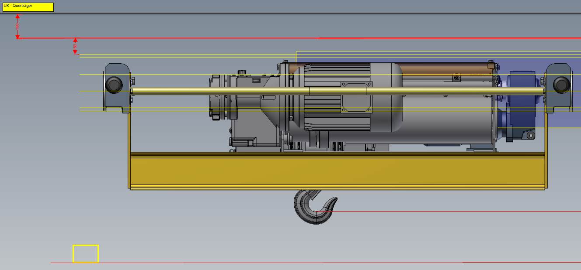

· Ökologisch wertvoll: je nach Spannweite bis ÜBER 50% Gewichtseinsparung im Vergleich zu Kastenträgerbrücken
- leichtere Kranbahnen, niedrigere Kosten und ökologischer Nutzen durch geringeren Materialeinsatz
 | Bei Verwendung von Leimbinder-Kranbahnen ist der Umweltnutzen noch höher!

· keine harten Schlagschatten aufgrund der Fachwerkkonstruktion
 | beim Unterfahren der Beleuchtung
 | - gesünderes Arbeiten, weniger Ermüdung

NEQ-FWK-Konstruktionsvergleich
NEQ-FACHWERKKRAN (FWK) im Konstruktionsvergleich mit Zweiträger- (ZLK) und Einträgerlaufkran (ELK) in Kastenbauweise (Brücke)

zusätzl. erford. Hallenhöhe (mm) | 0 | bei gleicher freiere Durchfahrtshöhe | + | 310 | für ZLK | + | 545 | für ELK

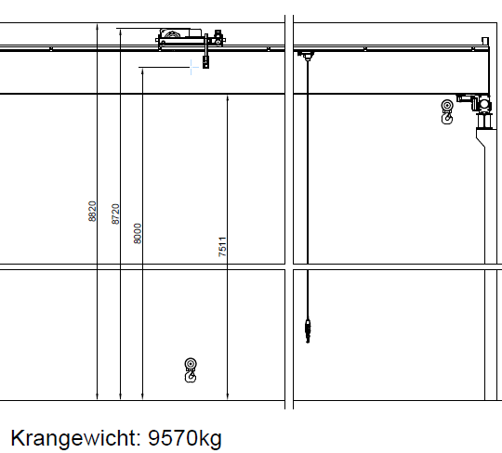
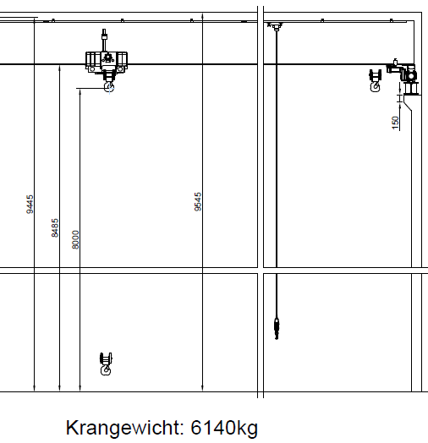
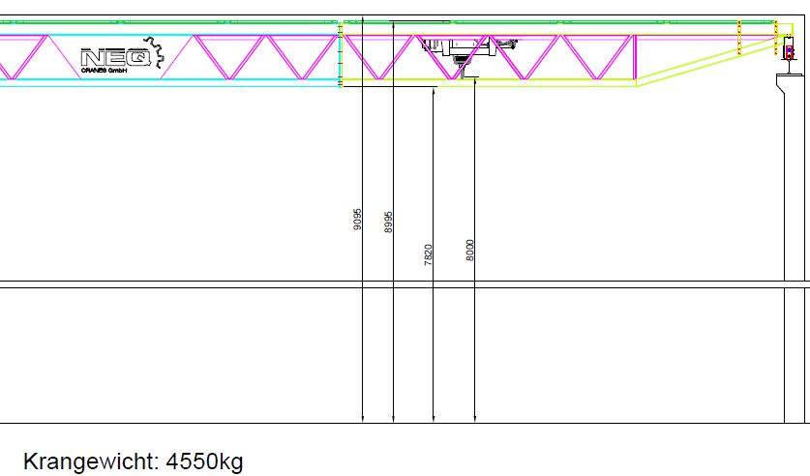

 | NEQ-FACHWERKKRAN |  | STANDARD-ZWEITRÄGERLAUFKRAN |  |  | STANDARD-EINTRÄGERLAUFKRAN

